チェックリスト
新規高等学校卒業者求人募集に関するチェックリスト |  |  |  |  |  |  |  |  |  |  |  |  |  |  |  |  |  |  |  | 1
※（１）～（１８）について記載してください。（６）（８）（1４）に該当がある場合は別紙が必要となります。

(1)事業所名 |  |  |  |  | ： |  |  |  |  |  |  |  |  |  |  |  |  | ハローワーク記載欄
(2)事業所番号 |  |  |  |  | ： | 3201 |  |  | ー |  |  |  |  | ー |  |  |  | 受付番号
(3)部署・担当者名 |  |  |  |  | ：
(4)TEL／FAX |  |  |  |  | ：

４ページまで入力後、右記【メールアドレス】へ ＊求人者マイページで高卒求人の申込みの場合は必ず
＊窓口にて申込みの時も極力メールでの送付をお願いします
 |  |  |  |  |  |  |  |  |  |  | 【メールアドレス】 |  |  |  | matsue-anteisho@mhlw.go.jp

 |  |  |  |  |  |  |  |  |  |  | 【件名】 |  |  |  | 高卒求人チェックリスト

(５)募集職種、募集求人数について（募集職種ごとに記入） |  |  |  |  |  |  |  |  |  |  |  |  |  |  |  |  | 求人数は、高校卒業生としての採用人数です。充足前の求人取消（変更）は基本的にあってはならないことです。※受付期間を設けている場合は、受付期間到来後に求人取消処理を行います。
職種 |  |  |  |  |  |  |  | 求人数 | 通勤 |  | 住込 |  | 不問 |  | 合計
 |  |  |  |  |  |  |  |  |  | 人 |  | 人 |  | 人 | 0 | 人
 | ＊今年度提出（予定）高卒求人について 該当するものに☑を入れてください。
 |  | 追加提出の予定あり |  |  |  |  | → |  | 件予定 |  |  |  | 追加提出の予定なし

(6)募集の指定校の有無について
 | 無し |  |  | 有り |  |  |  |  | ＊「有り」の場合は「推薦依頼高校一覧」の提出をお願いします。
 |  |  |  |  |  | →「推薦依頼高校一覧」は求人返戻時に併せて返却しますので、求人票と一緒に学校へご持参ください。

(7)採用後、業務内容を変更する予定について |  |  |  |  |  |  |  |  |  |  | ＊「有り」の場合に記載(募集の段階で想定されるもの）
 | 無し |  |  | 有り |  |  |  | 変更後の業務（ |  |  |  | 変更範囲： |  |  |  |  |  |  |  |  |  | ）
↑求人票の「仕事の内容」欄に「変更範囲：変更なし」と記載してください。 |  |  |  |  |  |  |  |  |  |  |  |  | ↑求人票の「仕事の内容」欄に記載してください。

(8)複数の就業場所の求人について
 | 無し |  |  | 有り |  |  |  |  | ＊就業場所が複数「有り」の場合は求人１件ごとに「就業場所および
 |  |  |  |  |  |  |  |  | 受動喫煙対策一覧」の提出をお願いします。

(9)賃金について（時間給の確認）
 | ＊該当する給与形態に☑を入れて数値を入力ください。
 |  | 月給制（変形労働時間制ではない） |  |  |  |  | 変形労働時間制（１ヶ月単位） |  |  |  |  | 変形労働時間制（１年単位） |  |  |  |  | 日給制 |  |  |  | 時給制

 |  |  |  |  |  |  | ↓ |  |  |  |  | ↓
 |  |  |  |  |  | 1ヶ月の所定労働時間 |  |  |  |  | 1年間の所定労働時間
 |  |  |  |  |  |  |  |  | 時間 |  |  |  |  | 時間

 | ＊1時間当たりの賃金を入力ください。
 |  | 1時間当たりの賃金（時給） |  |  |  |  | ≧ |  | 島根県最低賃金 |  |  | 就業場所が他の都道府県の場合、就業場所の地域別最低賃金が適用されます。 また特定（産業別）最低賃金は、特定の産業について設定されている最低賃金です。該当産業の場合、必ずご確認ください。
 |  |  |  |  | 円 |  |  |  | １，０３３円

(10)固定残業代について
 | 無し |  |  | 有り |  | ＊支払われる固定残業代が本来支払われるべき割増賃金額を下回っていないか確認してください。
 |  |  |  |  |  | 時間給単価 |  |  |  | 時間外労働時間数 |  |  |  |  | 割増賃金率 |  |  |  | 支払われるべき割増賃金額
 |  |  |  |  |  |  |  |  | × |  |  |  |  | × | 1.25 |  |  | ＝

新規高等学校卒業者求人募集に関するチェックリスト |  |  |  |  |  |  |  |  |  |  |  |  |  |  |  |  |  |  |  | 2

(11)昇給・賞与（新規学卒者）について
昇給 |  |  | 無し |  |  | 有り |  |  |  |  |  | （新規学卒者の 前年度実績） |  |  |  |  |  |  | 円 |  | 又は
 |  |  |  |  |  |  |  |  | ＊「有り」の場合 |  |  |  |  |  |  |  |  |  |  | ％
 |  |  |  |  |  |  |  |  |  |  |  |  | ＊前年度新規学卒者の採用があった場合のみ記入ください。
賞与 |  |  | 無し |  |  | 有り |  |  |  |  |  | （新規学卒者の 前年度実績） |  |  | 年 |  | 回
 |  |  |  |  |  |  |  |  | ＊「有り」の場合 |  |  |  |  |  |  |  |  | 万円 | ～ |  |  | 万円
＊新規学卒者に対する昇給・賞与の制度の有無 |  |  |  |  |  |  |  |  |  |  |  |  |  |  |  |  | 又は |  |  | ヶ月分
 |  |  |  |  |  |  |  |  |  |  |  |  | ＊前年度新規学卒者の採用があった場合のみ記入ください。

(12)36協定（特別条項）の有無について
 | 無し |  |  | 有り |  |  | 特別な事情 |  |  |  |  |  |  |  |  |  |  |  |  |  | のとき、
 |  |  |  |  |  |  | 限度回数 |  |  |  |  |  | 回を限度として、
 |  |  |  |  |  |  | 時間上限 |  |  | 1ヶ月 |  |  |  | 時間、 |  | 1年 |  |  | 時間まで延長可能。
 |  |  |  |  |  | ↑上記の文言を求人票「特別な事情・期間等」にも記載してください。

(13)既卒の応募について |  |  |  |  |  |  |  |  |  |  |  | ＊既卒応募「可」の場合に記載
既卒応募 |  |  |  |  | 不可 |  |  | 可 |  |  |  |  |  | 卒業後概ね |  |  |  |  | 年 以内

高校中退者応募 |  |  |  |  | 不可 |  |  | 可 |  |  | 既卒者・中退者 応募可の場合について入社日
 |  |  |  |  |  |  |  |  |  |  |  | 随時 |  |  | 応 相談 |  |  |  | 月 |  | 日

(14)応募前見学について
 | 随時 |  |  |  | 指定日有り |  |  |  |  | ＊指定日有りの場合は「応募前職場見学実施予定表」の該当日に
 |  |  |  |  |  |  |  |  |  | ○を付けてご提出ください。 ※随時の場合は提出不要

(15)選考方法（面接回数）について |  |  |  |  |  |  |  |  | ＊「複数回」の場合に記載 |  |  |  |  |  | 面接が複数回の場合、選考の間隔を空けず 速やかな採否結果の判断・通知をお願いします。
 | １回 |  |  | 複数回 |  |  |  |  | 面接（ |  |  | ）回予定
 |  |  |  |  |  | ↑求人票の補足欄又は求人特記事項欄に記載してください。

(16)選考方法（適性検査）について |  |  |  |  |  |  |  |  | ＊「有り」の場合に記載 |  |  |  |  | 注意：検査等の実施は令和8年９月１６日（水）以降を遵守
 | 無し |  |  | 有り |  |  |  |  | 検査名（ |  |  |  |  |  |  |  |  |  |  |  | ）
 |  |  |  |  |  | ↑求人票の補足欄又は求人特記事項欄に記載してください。

(17)選考方法（作文）について |  |  |  |  |  |  |  |  | ＊「有り」の場合に記載
 | 無し |  |  | 有り |  |  |  |  | テーマ（ |  |  |  |  |  |  |  |  |  |  |  | ）
 |  |  |  |  |  | →公正採用選考に基づき実施してください。例：私の生い立ち、私の家庭 等は不適切です。

(18)応募書類のパソコン作成について
 | 可 |  |  | 不可 |  |  |  |  | 求人票の「補足事項」「求人条件にかかる特記事項」のいずれかに
 |  |  |  |  |  |  |  |  | 『応募書類のパソコン作成可』又は『応募書類のパソコン作成不可』と記載してください。
（お願い）選考時には作成方法ではなく、応募書類の内容から応募者の適性・能力を基準として判断していただきますようお願いいたします。

求人に係る提出書類について、島根労働局のHPを必ずご確認ください。

【以下、ハローワーク記載欄】

 | ハローワーク担当者名 |  |  |  |  |  |  |  | 学卒求人受理手続き案内資料（手引き等）の受理
 |  |  |  |  |  |  |  |  | □ 求人手続き説明会参加 |  |  |  |  |  |  | □ 窓口にて求人受理時配布
 |  |  |  |  |  |  |  |  | □ 求人票返戻時 配布予定

新規高等学校卒業者求人募集に関するチェックリスト |  |  |  |  |  |  |  |  |  |  |  |  |  |  |  |  |  |  |  | 3
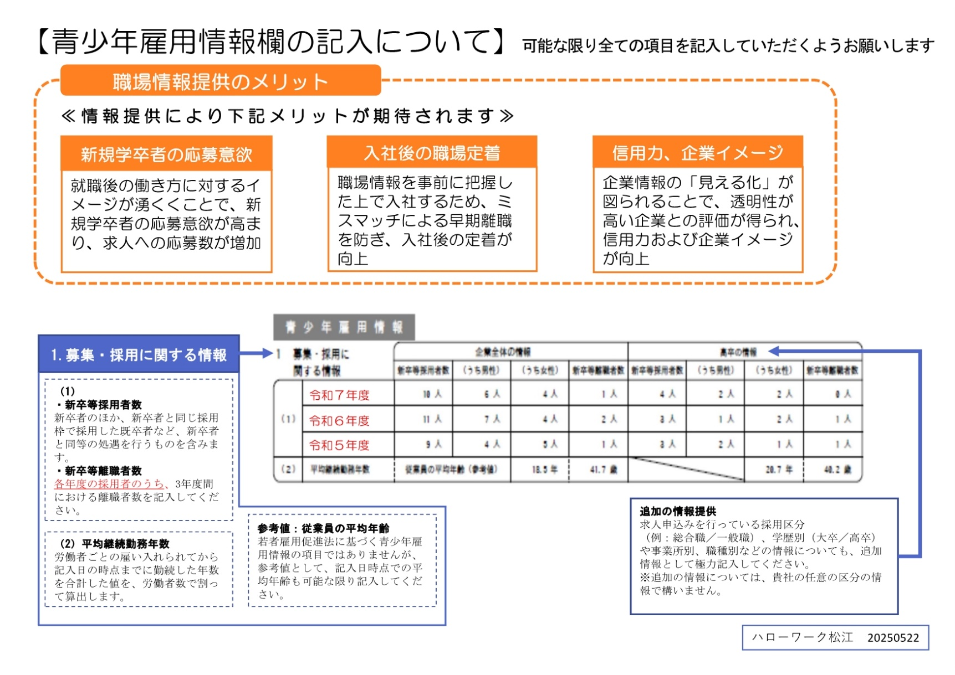

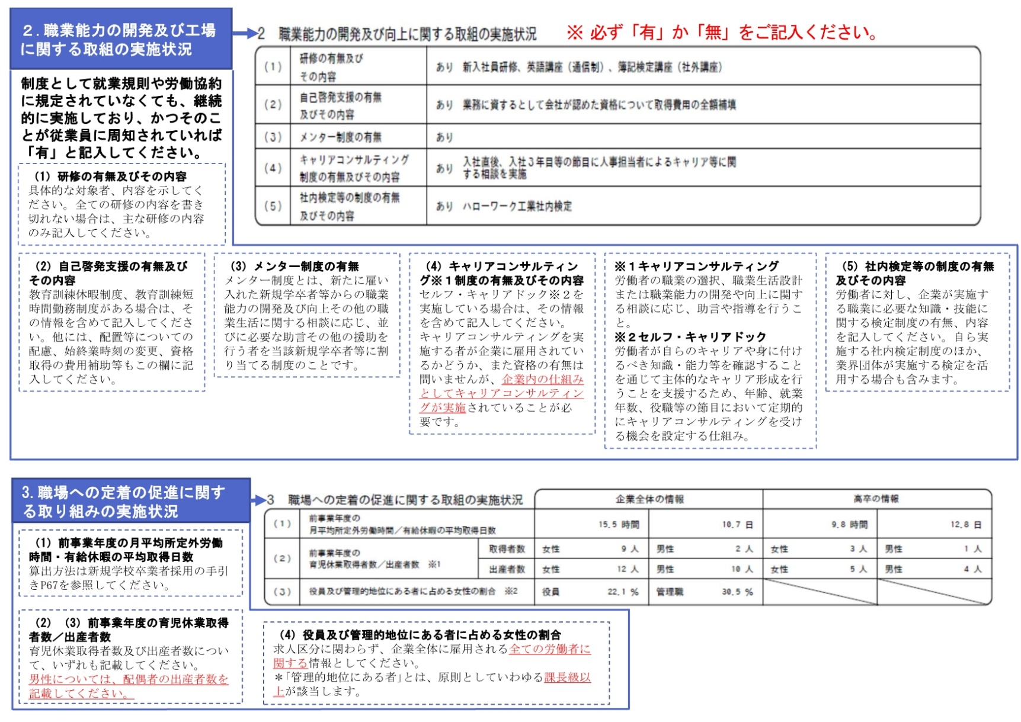

新規高等学校卒業者求人募集に関するチェックリスト |  |  |  |  |  |  |  |  |  |  |  |  |  |  |  |  |  |  |  | 4
未入力の項目がある場合、
「※未入力あり」と表示されます。
【募集にあたってのルール】
内容をお読みいただき、☑（チェック）をしてください。
 |  |  |  |  |  |  |  |  |  |  |  |  |  |  |  |  |  |  | ※未入力あり
・高卒求人の返戻については、７月１日以降の指定された日時にハローワーク松江への来所が必要であることを理解している（求人お申し込み当日の返戻はできません）。 ◆ハローワーク松江では、求人票（高卒）をできる限り早くかつ確実に皆様にお返ししたいと考えているため、例年通り来所をお願いしております。引き続きご理解ご協力お願いいたします。 |  |  |  |  |  |  |  |  |  |  |  |  |  |  |  |  |  |  |  |  |  |  | FALSE

・高卒求人の返戻は指定した日時に「高卒求人返戻予約票」を持参することを理解している（求人者マイページからの求人申込みの場合は、ハローワークから求人返戻日時についてマイページにメッセージが届くため、メッセージをプリントアウトしてご持参ください）。 |  |  |  |  |  |  |  |  |  |  |  |  |  |  |  |  |  |  |  |  |  |  | FALSE

・募集人数は、高校卒業生としての採用人数であり、他の求人との併用が出来ず、充足に満たない場合、令和９年６月３０日（水）までの公開となり、充足前の求人取消は基本的にあってはならないことを理解している。※受付期間を設けている場合は、受付期間到来後に求人取消処理を行います。 |  |  |  |  |  |  |  |  |  |  |  |  |  |  |  |  |  |  |  |  |  |  | FALSE

・応募前職場見学時には、面接や選考と取られかねない質問・行為（アンケート・感想文を求める等）については行ってはいけないこと、食事・交通費・商品の提供を行わないことを理解している。 |  |  |  |  |  |  |  |  |  |  |  |  |  |  |  |  |  |  |  |  |  |  | FALSE

・応募開始は、令和８年９月５日（土）からであり、応募者は学校から指定の応募書類で応募し、 応募書類以外（社用紙・アンケート等）を求めてはいけないことを理解している。 |  |  |  |  |  |  |  |  |  |  |  |  |  |  |  |  |  |  |  |  |  |  | FALSE

・採用選考時の健康診断は原則求められず、業種、職種の内容により必要性がある場合は、ハローワークに相談することを理解している。 |  |  |  |  |  |  |  |  |  |  |  |  |  |  |  |  |  |  |  |  |  |  | FALSE

・身体上の要件を伴う募集は、求人票の仕事内容等で生徒、保護者、教諭が理解し判断できるよう 求人票に説明・表現の記載に努めている。 |  |  |  |  |  |  |  |  |  |  |  |  |  |  |  |  |  |  |  |  |  |  | FALSE

・面接では、本人の能力・適性以外の質問をしてはいけないことを理解しており、面接基準を「公正な採用システムの確立に向けて」を参考に事前に作成している（又はする予定である）。 |  |  |  |  |  |  |  |  |  |  |  |  |  |  |  |  |  |  |  |  |  |  | FALSE

・公正な採用選考を実施することについて、トップクラス・人事担当者への伝達をしている（又はする予定である）。 |  |  |  |  |  |  |  |  |  |  |  |  |  |  |  |  |  |  |  |  |  |  | FALSE

・採否結果については、速やかに学校及び学校を通じて応募者へ書面（結果通知書）にて連絡することを理解している。 |  |  |  |  |  |  |  |  |  |  |  |  |  |  |  |  |  |  |  |  |  |  | FALSE

・選考結果が不採用の場合は、応募書類を学校へ返却することを理解している。 |  |  |  |  |  |  |  |  |  |  |  |  |  |  |  |  |  |  |  |  |  |  | FALSE

・島根労働局のホームページを確認し、提出を必要とする報告様式をすべてダウンロードしている。 |  |  |  |  |  |  |  |  |  |  |  |  |  |  |  |  |  |  |  |  |  |  | FALSE

・内定が決まった場合は、ハローワーク松江に「新規高校卒業者採用内定状況報告書」の提出が必要であることを理解している。
 |  |  |  |  |  |  |  |  |  |  |  |  |  |  |  |  |  |  |  |  |  |  | FALSE

